Cover
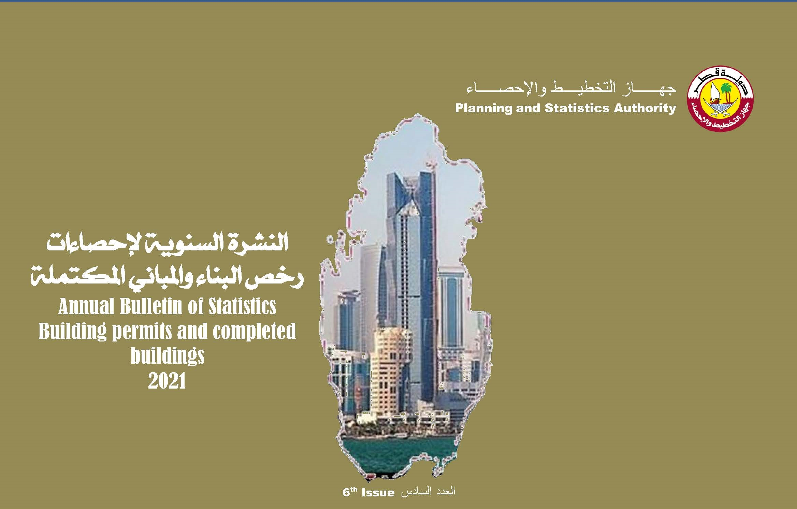

First
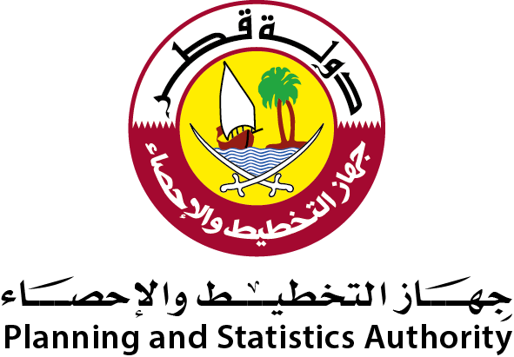 دولة قطر جهاز التخطيط والإحصاء إدارة الإحصاءات |  | State of Qatar Planning and Statistics Authority Statistics Department

 | النشرة السنوية لإحصاءات رخص البناء والمباني المكتملة 2021 The Annual Bulletin of Building Permits and Completed Buildings Statistics 2021

العدد السادس 6th Issue

Preface
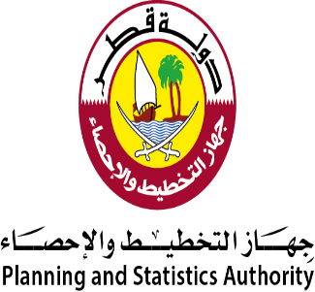
تقديم | Preface
يسر جهاز التخطيط والإحصاء أن يقدم العدد السادس من النشرة السنوية لإحصاءات رخص البناء والمباني المكتملة للعام 2021م وذلك في إطار جهوده المتواصلة في توفير وتطوير كافة أنواع الإحصاءات . | The Planning and Statistics Authority has the pleasure of introducing the 6th issue of the “Annual Bulletin of Building Permits and Completed Buildings Statistics, 2021” as part of its continuous efforts to furnish and develop all kinds of statistics.
كما يسر الجهاز أن يتقدم بالشكر الجزيل لكافة المسئولين بوزارة البلدية لتعاونهم ومساهمتهم في إصدار هذه النشرة. | The Authority takes this opportunity to express gratitudes and thanks to all concerned officials at the Ministry of Municipality for their cooperation and contribution in producing this bulletin.
ونرحب بأية ملاحظات وإقتراحات من شأنها تحسين مضمون هذه النشرة. | We welcome any remarks and suggestions that could improve contents of this bulletin.
والله ولي التوفيق،،، | And Allah grants success
د. صالح بن محمد النابت رئيس جهاز التخطيط والإحصاء | Dr. Saleh bin Mohammed Al Nabit President of Planning and Statistics Authority

الفصل الأول
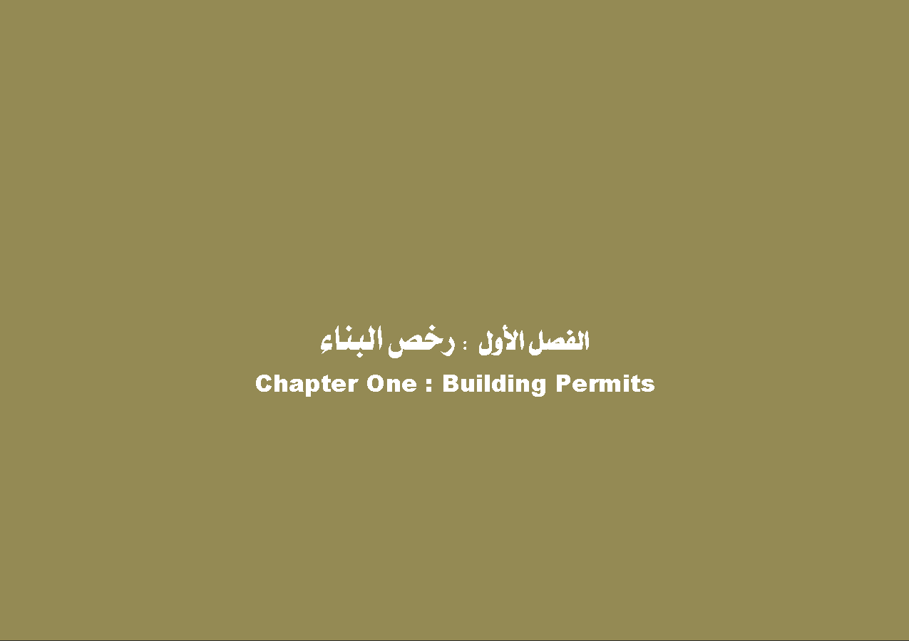

GR_1
رخص البناء الصادرة حسب نوع الرخصة والشهر
BUILDING PERMITS ISSUED BY TYPE OF PERMIT AND MONTH
2021
 | مباني جديدة New Building | اضافات Additions | تحويط Fencing
يناير JANUARY | 696 | 641 | 45
فبراير FEBRUARY | 662 | 599 | 33
مارس MARCH | 573 | 567 | 54
ابريل APRIL | 227 | 254 | 19
مايـو MAY | 155 | 183 | 10
يونيو JUNE | 310 | 400 | 24
يوليو JULY | 238 | 274 | 20
اغسطس AUGUST | 290 | 316 | 20
سبتمبر SEPTEMBER | 348 | 360 | 28
أكتوبر OCTOBER | 347 | 315 | 23
نوفمبر NOVEMBER | 428 | 356 | 18
ديسمبر DECEMBER | 367 | 279 | 26

Graph No. (1) شكل رقم

Gr_2
إجمالي رخص البناء الصادرة حسب نوع المبنى
TOTAL BUILDING PERMITS ISSUED BY TYPE OF BUILDING
2021
مبانى سكنية RESIDENTIAL BUILDINGS
 | مبانى سكنية RESIDENTIAL BUILDINGS
فيلا VILLA | 2680
مساكن قروض الاسكان DEWLLINGS OF HOUSING LOANS | 677
عمارة MULTI-STOREYED BUILDING | 298
أخرى OTHERS (RESIDENTIAL) | 82
مبانى غير سكنية RESIDENTIAL BUILDINGS
 | مبانى غير سكنية NON RESIDENTIAL BUILDINGS
ادارة حكومية PUBLIC BUILDING | 106
مبنى تجاري COMMERCIAL BLDG. | 520
ورشة / مصنع WORKSHOP/FACTORY | 191
مسجد Mosque | 45
أخرى OTHERS(NON-RESIDENTIAL) | 42

Graph No. (2) شكل رقم

Gr_3
إجمالي رخص البناء الصادرة حسب البلديات
TOTAL BUILDING PERMITS ISSUED BY MUNICIPALITY
2021
الدوحة Doha | 1740
الريان Rayyan | 2681
الوكرة Wakrah | 1731
ام صلال Umm Slal | 755
الظعاين Al-Daayen | 1701
الخور Al-Khor | 413
الشمال Al-Shamal | 197
الشيحانية Al-Shahhaniya | 287

Graph No. (3) شكل رقم

الفصل الثاني
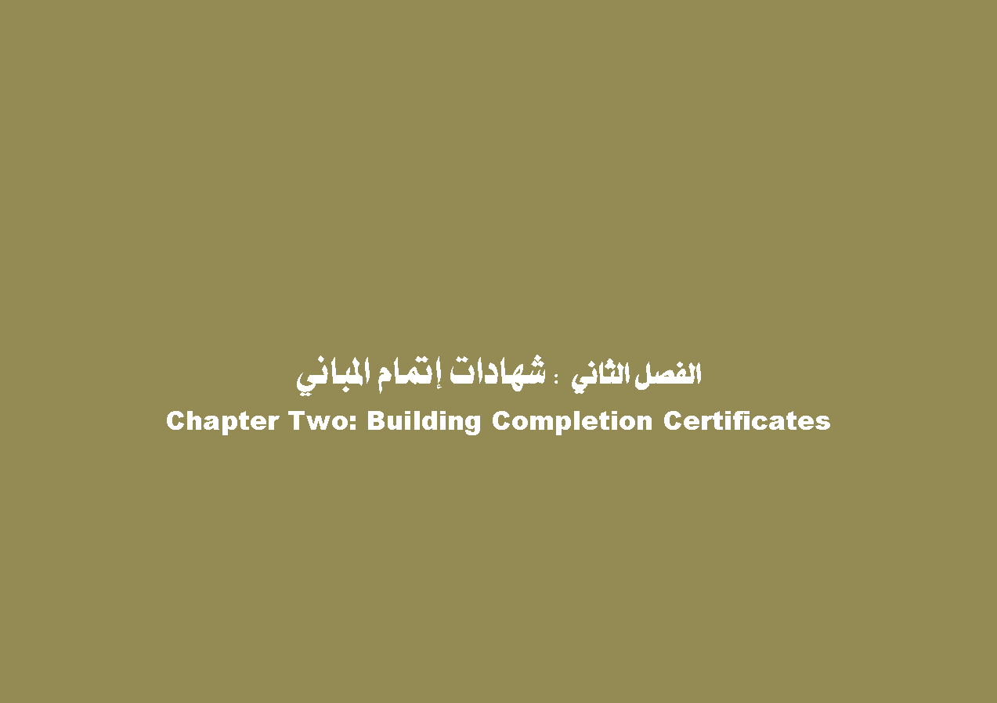

GR_4
شهادات إتمام المباني الصادرة حسب نوع الشهادة والشهر
BUILDING COMPLETION CERTIFICATES ISSUED BY TYPE OF CERTIFICATE AND MONTH
2021
 | مباني جديدة New Building | اضافات Additions
يناير JANUARY | 248 | 104
فبراير FEBRUARY | 231 | 107
مارس MARCH | 285 | 109
ابريل APRIL | 232 | 102
مايـو MAY | 154 | 62
يونيو JUNE | 225 | 122
يوليو JULY | 183 | 99
اغسطس AUGUST | 254 | 119
سبتمبر SEPTEMBER | 241 | 109
أكتوبر OCTOBER | 205 | 138
نوفمبر NOVEMBER | 220 | 122
ديسمبر DECEMBER | 188 | 110

Graph No. (4) شكل رقم

Gr_5
إجمالي شهادات إتمام المباني الصادرة حسب نوع المبنى
TOTAL BUILDING COMPLETION CERTIFICATES ISSUED BY TYPE OF BUILDING
2021
مبانى سكنية RESIDENTIAL BUILDINGS
فيلا VILLA | 1474
مساكن قروض الاسكان DEWLLINGS OF HOUSING LOANS | 581
عمارة MULTI-STOREYED BUILDING | 132
أخرى OTHERS (RESIDENTIAL) | 46
مبانى غير سكنية RESIDENTIAL BUILDINGS
ادارة حكومية PUBLIC BUILDING | 47
مبنى تجاري COMMERCIAL BLDG. | 234
ورشة / مصنع WORKSHOP/FACTORY | 109
مسجد Mosque | 27
أخرى OTHERS(NON-RESIDENTIAL) | 16

Graph No. (5) شكل رقم

Gr_6
إجمالي شهادات إتمام المباني الصادرة حسب البلديات
TOTAL BUILDING COMPLETION CERTIFICATES ISSUED BY MUNICIPALITY
2021
الدوحة Doha | 685
الريان Rayyan | 1089
الوكرة Wakrah | 899
ام صلال Umm Slal | 313
الظعاين Al-Daayen | 656
الخور Al-Khor | 137
الشمال Al-Shamal | 75
الشيحانية Al-Shahhaniya | 115

Graph No. (6) شكل رقم

